상품제안서
핫트 리갈패드(A4, A5, B5) | 상품코드: F18722

 |  |  |  |  |  |  | 02-412-0044 | www.easy1.co.kr
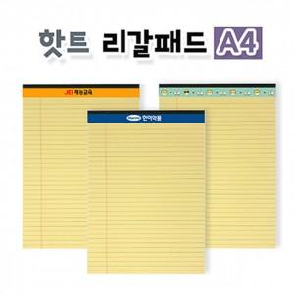 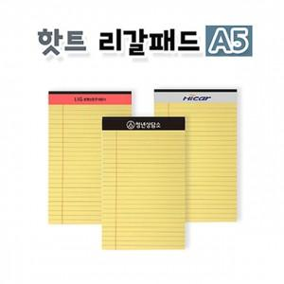 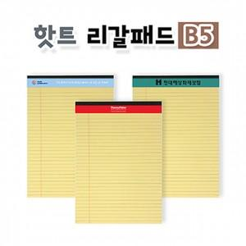

【상세/제작정보】 | ▶기본 '단면' 컬러스티커 인쇄 기준입니다. -양면은 별도 문의 바랍니다. ※ 스티커 제작시 흰색 바탕의 디자인은 리갈패드의 기성 로고가 약간 비치니 참고 바랍니다.

【인쇄/포장옵션】 | 스티커 / OPP(비닐)

【공급단가】 | 수량 | 500~ | 1,000~ | 3,000~ | 5,000~ | 10,000~
*VAT별도 | A4 | 1,610원 | 1,550원 | 1,500원 | 1,450원 | 1,390원
 | A5 | 940원 | 910원 | 880원 | 850원 | 810원
 | B5 | 1,450원 | 1,400원 | 1,350원 | 1,300원 | 1,260원

【상품 URL】 | https://easy1.co.kr:443/src/goods_detail.php?gdno=18722

